상품제안서
모리타올 베이직 골프타올 스포츠 타올 길이조절 타올 | 상품코드: F26142

 |  |  |  |  |  |  | 02-412-0044 | www.easy1.co.kr
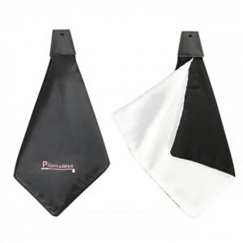

【상세/제작정보】

【인쇄/포장옵션】 | 실크 / 포장불가능

【공급단가】 | 수량 | 100~ | 300~ | 500~ | 1,000~ | 3,000~
*VAT별도 | 단가 | 6,500원 | 6,390원 | 6,240원 | 6,080원 | 5,970원

【상품 URL】 | http://www.easy1.co.kr/src/goods_detail.php?gdno=26142

